487
 |  |  |  | Приложение №3 «Параметры перевозок» к государственному контракту №___ от ______________ 20__ г
 |  |  |  |  |  |  |  |  |  | Таблица 2 «Тип (ID) расписания»

 |  |  |  |  |  |  |  |  |  | Тип (ID) расписания | Понедельник | Вторник | Среда | Четверг | Пятница | Суббота | Воскресенье | Праздничные дни | Дата начала осуществления перевозок в соответствии с указанным типом (ID) расписания |  | Дата окончания осуществления перевозок в соответствии с указанным типом (ID) расписания
 | № (ID) Маршрута: 487

 | Дата начала осуществления перевозок |  |  |  |  |  |  |  |  | 1 | 1 | 1 | 1 | 1 | 1 | 0 | 0 | 0 | октябрь |  | апрель
 |  |  |  |  |  |  |  |  |  | 2 | 0 | 0 | 0 | 0 | 0 | 1 | 1 | 1 | октябрь |  | апрель
 | «___» __________________ 20__ г. |  |  |  |  |  |  |  |  | 3 | 1 | 1 | 1 | 1 | 1 | 0 | 0 | 0 | май |  | сентябрь
 |  |  |  |  |  |  |  |  |  | 4 | 0 | 0 | 0 | 0 | 0 | 1 | 1 | 1 | май |  | сентябрь

 |  |  |  |  |  |  |  |  |  | Таблица 3 «Исключения для каждого типа (ID) расписания»
 | Тип транспортного средства
 |  |  |  |  |  |  |  |  |  | Тип (ID) расписания |  |  |  | Дата |  |  | День недели |  |  | Тип (ID) расписания, в соответствии с которым будут осуществляться перевозки в указанный день
 | Категория транспортного средства для использования на маршруте: СВ
 |  |  |  |  |  |  |  |  |  | [код типа (ID) расписания] |  |  |  | [дата] |  |  | [день недели] |  |  | [код типа (ID) расписания]

 | Количество транспортных средств |  |  |  |  |  |  |  |  | Таблица 4 «Интервалы движения для каждого типа (ID) расписания»

 |  |  |  |  |  |  |  |  |  | Тип (ID) расписания | Время (период суток) | Прямое направление |  | Обратное направление |  |  | Тип (ID) расписания | Время (период суток) | Прямое направление |  | Обратное направление
 | Минимальное количество транспортных средств: 14 ед. |  |  |  |  |  |  |  |  |  |  | Количество рейсов | Период времени с момента отправления предыдущего ТС (минут) | Количество рейсов | Период времени с момента отправления предыдущего ТС (минут) |  |  |  | Количество рейсов | Период времени с момента отправления предыдущего ТС (минут) | Количество рейсов | Период времени с момента отправления предыдущего ТС (минут)

 | Трасса маршрута
 |  |  |  |  |  |  |  |  |  | 1 | 3:00:00 | 0 | нет рейсов | 0 | нет рейсов | 0 | 2 | 3:00:00 | 0 | нет рейсов | 0 | нет рейсов | 0
 | Начальный пункт: Ул. Довженко |  |  |  |  |  |  |  |  | 1 | 3:30:00 | 0 | нет рейсов | 0 | нет рейсов | 0 | 2 | 3:30:00 | 0 | нет рейсов | 0 | нет рейсов | 0
 |  |  |  |  |  |  |  |  |  | 1 | 4:00:00 | 0 | нет рейсов | 0 | нет рейсов | 0 | 2 | 4:00:00 | 0 | нет рейсов | 0 | нет рейсов | 0
 | Конечный пункт: Метро "Каширская" |  |  |  |  |  |  |  |  | 1 | 4:30:00 | 0 | нет рейсов | 0 | нет рейсов | 0 | 2 | 4:30:00 | 0 | нет рейсов | 0 | нет рейсов | 0
 |  |  |  |  |  |  |  |  |  | 1 | 5:00:00 | 0 | нет рейсов | 0 | нет рейсов | 0 | 2 | 5:00:00 | 0 | нет рейсов | 0 | нет рейсов | 0
 |  |  |  |  |  |  |  |  |  | 1 | 5:30:00 | 0 | нет рейсов | 0 | нет рейсов | 0 | 2 | 5:30:00 | 0 | нет рейсов | 0 | нет рейсов | 0
 | Протяженность маршрута (в километрах): |  |  |  |  |  |  |  |  | 1 | 6:00:00 | 0 | нет рейсов | 0 | нет рейсов | 3 | 2 | 6:00:00 | 0 | нет рейсов | 0 | нет рейсов | 0
 |  |  |  |  |  |  |  |  |  | 1 | 6:30:00 | 3 | 10 | 3 | 10 | 6 | 2 | 6:30:00 | 0 | нет рейсов | 0 | нет рейсов | 2
 | Прямой путь следования: |  |  | 14.69 |  |  |  |  |  | 1 | 7:00:00 | 3 | 10 | 3 | 10 | 6 | 2 | 7:00:00 | 2 | 13 - 17 | 2 | 13 - 17 | 4
 |  |  |  |  |  |  |  |  |  | 1 | 7:30:00 | 3 | 10 | 3 | 10 | 6 | 2 | 7:30:00 | 2 | 13 - 17 | 2 | 13 - 17 | 4
 | Обратный путь следования: |  |  | 13.42 |  |  |  |  |  | 1 | 8:00:00 | 3 | 10 | 3 | 10 | 5 | 2 | 8:00:00 | 2 | 13 - 17 | 2 | 13 - 17 | 4
 |  |  |  |  |  |  |  |  |  | 1 | 8:30:00 | 2 | 13 - 17 | 2 | 13 - 17 | 4 | 2 | 8:30:00 | 2 | 13 - 17 | 2 | 13 - 17 | 4
 | Длина оборотного рейса: |  |  | 28.11 |  |  |  |  |  | 1 | 9:00:00 | 2 | 13 - 17 | 2 | 13 - 17 | 4 | 2 | 9:00:00 | 2 | 13 - 17 | 2 | 13 - 17 | 4
 |  |  |  |  |  |  |  |  |  | 1 | 9:30:00 | 2 | 13 - 17 | 2 | 13 - 17 | 4 | 2 | 9:30:00 | 2 | 13 - 17 | 2 | 13 - 17 | 4
 |  |  |  |  |  |  |  |  |  | 1 | 10:00:00 | 2 | 13 - 17 | 2 | 13 - 17 | 4 | 2 | 10:00:00 | 2 | 13 - 17 | 2 | 13 - 17 | 4
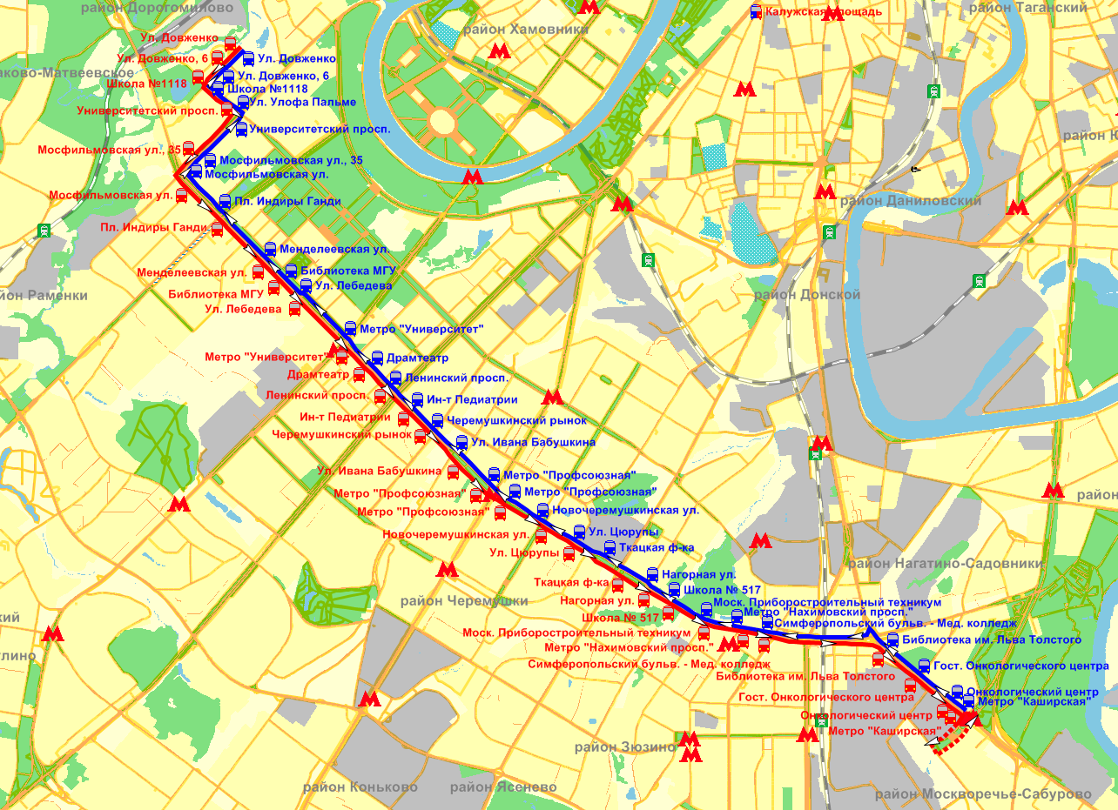
 |  |  |  |  |  |  |  |  |  | 1 | 10:30:00 | 2 | 13 - 17 | 2 | 13 - 17 | 4 | 2 | 10:30:00 | 2 | 13 - 17 | 2 | 13 - 17 | 4
 |  |  |  |  |  |  |  |  |  | 1 | 11:00:00 | 2 | 13 - 17 | 2 | 13 - 17 | 4 | 2 | 11:00:00 | 2 | 13 - 17 | 2 | 13 - 17 | 4
 |  |  |  |  |  |  |  |  |  | 1 | 11:30:00 | 2 | 13 - 17 | 2 | 13 - 17 | 4 | 2 | 11:30:00 | 2 | 13 - 17 | 2 | 13 - 17 | 4
 |  |  |  |  |  |  |  |  |  | 1 | 12:00:00 | 2 | 13 - 17 | 2 | 13 - 17 | 4 | 2 | 12:00:00 | 2 | 13 - 17 | 2 | 13 - 17 | 4
 |  |  |  |  |  |  |  |  |  | 1 | 12:30:00 | 2 | 13 - 17 | 2 | 13 - 17 | 4 | 2 | 12:30:00 | 2 | 13 - 17 | 2 | 13 - 17 | 4
 |  |  |  |  |  |  |  |  |  | 1 | 13:00:00 | 2 | 13 - 17 | 2 | 13 - 17 | 4 | 2 | 13:00:00 | 2 | 13 - 17 | 2 | 13 - 17 | 4
 |  |  |  |  |  |  |  |  |  | 1 | 13:30:00 | 2 | 13 - 17 | 2 | 13 - 17 | 4 | 2 | 13:30:00 | 2 | 13 - 17 | 2 | 13 - 17 | 4
 |  |  |  |  |  |  |  |  |  | 1 | 14:00:00 | 2 | 13 - 17 | 2 | 13 - 17 | 4 | 2 | 14:00:00 | 2 | 13 - 17 | 2 | 13 - 17 | 4
 |  |  |  |  |  |  |  |  |  | 1 | 14:30:00 | 2 | 13 - 17 | 2 | 13 - 17 | 4 | 2 | 14:30:00 | 2 | 13 - 17 | 2 | 13 - 17 | 4
 |  |  |  |  |  |  |  |  |  | 1 | 15:00:00 | 2 | 13 - 17 | 2 | 13 - 17 | 4 | 2 | 15:00:00 | 2 | 13 - 17 | 2 | 13 - 17 | 4
 |  |  |  |  |  |  |  |  |  | 1 | 15:30:00 | 2 | 13 - 17 | 2 | 13 - 17 | 4 | 2 | 15:30:00 | 2 | 13 - 17 | 2 | 13 - 17 | 4
 |  |  |  |  |  |  |  |  |  | 1 | 16:00:00 | 2 | 11 - 13 | 2 | 11 - 13 | 5 | 2 | 16:00:00 | 2 | 13 - 17 | 2 | 13 - 17 | 4
 |  |  |  |  |  |  |  |  |  | 1 | 16:30:00 | 3 | 11 - 13 | 3 | 11 - 13 | 5 | 2 | 16:30:00 | 2 | 13 - 17 | 2 | 13 - 17 | 4
 |  |  |  |  |  |  |  |  |  | 1 | 17:00:00 | 2 | 11 - 13 | 2 | 11 - 13 | 5 | 2 | 17:00:00 | 2 | 13 - 17 | 2 | 13 - 17 | 4
 |  |  |  |  |  |  |  |  |  | 1 | 17:30:00 | 3 | 11 - 13 | 3 | 11 - 13 | 5 | 2 | 17:30:00 | 2 | 13 - 17 | 2 | 13 - 17 | 4
 |  |  |  |  |  |  |  |  |  | 1 | 18:00:00 | 2 | 11 - 13 | 2 | 11 - 13 | 5 | 2 | 18:00:00 | 2 | 13 - 17 | 2 | 13 - 17 | 4
 |  |  |  |  |  |  |  |  |  | 1 | 18:30:00 | 3 | 11 - 13 | 3 | 11 - 13 | 5 | 2 | 18:30:00 | 2 | 13 - 17 | 2 | 13 - 17 | 4
 |  |  |  |  |  |  |  |  |  | 1 | 19:00:00 | 2 | 13 - 17 | 2 | 13 - 17 | 4 | 2 | 19:00:00 | 2 | 13 - 17 | 2 | 13 - 17 | 4
 |  |  |  |  |  |  |  |  |  | 1 | 19:30:00 | 2 | 13 - 17 | 2 | 13 - 17 | 4 | 2 | 19:30:00 | 2 | 13 - 17 | 2 | 13 - 17 | 4
 |  |  |  |  |  |  |  |  |  | 1 | 20:00:00 | 2 | 13 - 17 | 2 | 13 - 17 | 4 | 2 | 20:00:00 | 2 | 13 - 17 | 2 | 13 - 17 | 4
 |  |  |  |  |  |  |  |  |  | 1 | 20:30:00 | 2 | 13 - 17 | 2 | 13 - 17 | 4 | 2 | 20:30:00 | 2 | 13 - 17 | 2 | 13 - 17 | 4
 |  |  |  |  |  |  |  |  |  | 1 | 21:00:00 | 2 | 13 - 17 | 2 | 13 - 17 | 4 | 2 | 21:00:00 | 2 | 13 - 17 | 2 | 13 - 17 | 4
 |  |  |  |  |  |  |  |  |  | 1 | 21:30:00 | 2 | 13 - 17 | 2 | 13 - 17 | 4 | 2 | 21:30:00 | 2 | 13 - 17 | 2 | 13 - 17 | 4
 |  |  |  |  |  |  |  |  |  | 1 | 22:00:00 | 2 | 13 - 17 | 2 | 13 - 17 | 4 | 2 | 22:00:00 | 2 | 13 - 17 | 2 | 13 - 17 | 4
 |  |  |  |  |  |  |  |  |  | 1 | 22:30:00 | 2 | 13 - 17 | 2 | 13 - 17 | 2 | 2 | 22:30:00 | 2 | 13 - 17 | 2 | 13 - 17 | 2
 |  |  |  |  |  |  |  |  |  | 1 | 23:00:00 | 0 | нет рейсов | 0 | нет рейсов | 0 | 2 | 23:00:00 | 0 | нет рейсов | 0 | нет рейсов | 0
 |  |  |  |  |  |  |  |  |  | 1 | 23:30:00 | 0 | нет рейсов | 0 | нет рейсов | 0 | 2 | 23:30:00 | 0 | нет рейсов | 0 | нет рейсов | 0
 |  |  |  |  |  |  |  |  |  | 1 | 0:00:00 | 0 | нет рейсов | 0 | нет рейсов | 0 | 2 | 0:00:00 | 0 | нет рейсов | 0 | нет рейсов | 0
 |  |  |  |  |  |  |  |  |  | 1 | 0:30:00 | 0 | нет рейсов | 0 | нет рейсов | 0 | 2 | 0:30:00 | 0 | нет рейсов | 0 | нет рейсов | 0
 |  |  |  |  |  |  |  |  |  | 1 | 1:00:00 | 0 | нет рейсов | 0 | нет рейсов | 0 | 2 | 1:00:00 | 0 | нет рейсов | 0 | нет рейсов | 0
 |  |  |  |  |  |  |  |  |  | 1 | 1:30:00 | 0 | нет рейсов | 0 | нет рейсов | 0 | 2 | 1:30:00 | 0 | нет рейсов | 0 | нет рейсов | 0
 |  |  |  |  |  |  |  |  |  | 1 | 2:00:00 | 0 | нет рейсов | 0 | нет рейсов | 0 | 2 | 2:00:00 | 0 | нет рейсов | 0 | нет рейсов | 0
 |  |  |  |  |  |  |  |  |  | 1 | 2:30:00 | 0 | нет рейсов | 0 | нет рейсов |  | 2 | 2:30:00 | 0 | нет рейсов | 0 | нет рейсов
 |  |  |  |  |  |  |  |  |  | Количество рейсов |  | 73 |  | 73 |  |  | Количество рейсов |  | 64 |  | 64

 |  |  | Таблица 1 «Трасса маршрута»

 | № (ID) остановочного пункта | Наименование остановочных пунктов | Трасса следования маршрута | Широта | Долгота | Путь следования (прямой/ обратный) | Накопленная длина маршрута, км | Длина перегона между остановками, км | Номер остановки от первого остановочного пункта по прямому/ обратному пути следования, соответственно | Тип (ID) расписания | Время (период суток) | Прямое направление |  | Обратное направление |  |  | Тип (ID) расписания | Время (период суток) | Прямое направление |  | Обратное направление
 |  |  |  |  |  |  |  |  |  |  |  | Количество рейсов | Период времени с момента отправления предыдущего ТС (минут) | Количество рейсов (для параметров перевозок) | Период времени с момента отправления предыдущего ТС (минут) |  |  |  | Количество рейсов | Период времени с момента отправления предыдущего ТС (минут) | Количество рейсов | Период времени с момента отправления предыдущего ТС (минут)

 |  |  |  |  |  |  |  |  |  | 3 | 3:00:00 | 0 | нет рейсов | 0 | нет рейсов | 0 | 4 | 3:00:00 | 0 | нет рейсов | 0 | нет рейсов | 0
 |  |  |  |  |  |  |  |  |  | 3 | 3:30:00 | 0 | нет рейсов | 0 | нет рейсов | 0 | 4 | 3:30:00 | 0 | нет рейсов | 0 | нет рейсов | 0
9822 | 1 | Ул. Довженко | улица Довженко | 55.7228720771744 | 37.5169478382534 | 0 | 0.00 |  | 1 | 3 | 4:00:00 | 0 | нет рейсов | 0 | нет рейсов | 0 | 4 | 4:00:00 | 0 | нет рейсов | 0 | нет рейсов | 0
2275 | 2 | Ул. Довженко, 6 | улица Довженко | 55.7215486139874 | 37.5145626862781 | 0 | 0.21 | 0.21 | 2 | 3 | 4:30:00 | 0 | нет рейсов | 0 | нет рейсов | 0 | 4 | 4:30:00 | 0 | нет рейсов | 0 | нет рейсов | 0
2276 | 3 | Школа №1118 | улица Довженко | 55.7199522118606 | 37.5116940575509 | 0 | 0.46 | 0.26 | 3 | 3 | 5:00:00 | 0 | нет рейсов | 0 | нет рейсов | 0 | 4 | 5:00:00 | 0 | нет рейсов | 0 | нет рейсов | 0
2277 | 4 | Университетский просп. | Мосфильмовская улица | 55.7161753638397 | 37.5164534814904 | 0 | 1.10 | 0.64 | 4 | 3 | 5:30:00 | 0 | нет рейсов | 0 | нет рейсов | 0 | 4 | 5:30:00 | 0 | нет рейсов | 0 | нет рейсов | 0
7711 | 5 | Мосфильмовская ул., 35 | Мосфильмовская улица | 55.7122883969946 | 37.5094472411840 | 0 | 1.72 | 0.62 | 5 | 3 | 6:00:00 | 0 | нет рейсов | 0 | нет рейсов | 3 | 4 | 6:00:00 | 0 | нет рейсов | 0 | нет рейсов | 0
5453 | 6 | Мосфильмовская ул. | Ломоносовский проспект | 55.7090250919140 | 37.5078045861719 | 0 | 2.20 | 0.49 | 6 | 3 | 6:30:00 | 3 | 10 | 3 | 10 | 6 | 4 | 6:30:00 | 0 | нет рейсов | 0 | нет рейсов | 2
5454 | 7 | Пл. Индиры Ганди | Ломоносовский проспект | 55.7054000847527 | 37.5144930011649 | 0 | 2.79 | 0.59 | 7 | 3 | 7:00:00 | 3 | 10 | 3 | 10 | 6 | 4 | 7:00:00 | 2 | 13 - 17 | 2 | 13 - 17 | 4
5455 | 8 | Менделеевская ул. | Ломоносовский проспект | 55.7010569321940 | 37.5220447166767 | 0 | 3.47 | 0.68 | 8 | 3 | 7:30:00 | 3 | 10 | 3 | 10 | 6 | 4 | 7:30:00 | 2 | 13 - 17 | 2 | 13 - 17 | 4
5456 | 9 | Библиотека МГУ | Ломоносовский проспект | 55.6999484247525 | 37.5242523661781 | 0 | 3.85 | 0.38 | 9 | 3 | 8:00:00 | 3 | 10 | 3 | 10 | 5 | 4 | 8:00:00 | 2 | 13 - 17 | 2 | 13 - 17 | 4
4891 | 10 | Ул. Лебедева | Ломоносовский проспект | 55.6974535265615 | 37.5283495809388 | 0 | 4.03 | 0.18 | 10 | 3 | 8:30:00 | 2 | 13 - 17 | 2 | 13 - 17 | 4 | 4 | 8:30:00 | 2 | 13 - 17 | 2 | 13 - 17 | 4
4892 | 11 | Метро "Университет" | Ломоносовский проспект | 55.6925651272061 | 37.5369964594354 | 0 | 4.80 | 0.77 | 11 | 3 | 9:00:00 | 2 | 13 - 17 | 2 | 13 - 17 | 4 | 4 | 9:00:00 | 2 | 13 - 17 | 2 | 13 - 17 | 4
7413 | 12 | Драмтеатр | Ломоносовский проспект | 55.6908426438516 | 37.5400253984505 | 0 | 5.07 | 0.27 | 12 | 3 | 9:30:00 | 2 | 13 - 17 | 2 | 13 - 17 | 4 | 4 | 9:30:00 | 2 | 13 - 17 | 2 | 13 - 17 | 4
4893 | 13 | Ленинский просп. | Ломоносовский проспект | 55.6885872397973 | 37.5438905829015 | 0 | 5.42 | 0.35 | 13 | 3 | 10:00:00 | 2 | 13 - 17 | 2 | 13 - 17 | 4 | 4 | 10:00:00 | 2 | 13 - 17 | 2 | 13 - 17 | 4
4894 | 14 | Ин-т Педиатрии | Ломоносовский проспект | 55.6862492755998 | 37.5479695237519 | 0 | 5.78 | 0.37 | 14 | 3 | 10:30:00 | 2 | 13 - 17 | 2 | 13 - 17 | 4 | 4 | 10:30:00 | 2 | 13 - 17 | 2 | 13 - 17 | 4
16126 | 15 | Черемушкинский рынок | Ломоносовский проспект | 55.6844646767540 | 37.5510922287452 | 0 | 6.06 | 0.28 | 15 | 3 | 11:00:00 | 2 | 13 - 17 | 2 | 13 - 17 | 4 | 4 | 11:00:00 | 2 | 13 - 17 | 2 | 13 - 17 | 4
3197 | 16 | Ул. Ивана Бабушкина | Нахимовский проспект | 55.6807155336283 | 37.5570615894236 | 0 | 6.63 | 0.56 | 16 | 3 | 11:30:00 | 2 | 13 - 17 | 2 | 13 - 17 | 4 | 4 | 11:30:00 | 2 | 13 - 17 | 2 | 13 - 17 | 4
3198 | 17 | Метро "Профсоюзная" | Нахимовский проспект | 55.6784634600389 | 37.5610538428378 | 0 | 6.98 | 0.35 | 17 | 3 | 12:00:00 | 2 | 13 - 17 | 2 | 13 - 17 | 4 | 4 | 12:00:00 | 2 | 13 - 17 | 2 | 13 - 17 | 4
3199 | 18 | Метро "Профсоюзная" | Нахимовский проспект | 55.6767852595258 | 37.5652113585626 | 0 | 7.26 | 0.28 | 18 | 3 | 12:30:00 | 2 | 13 - 17 | 2 | 13 - 17 | 4 | 4 | 12:30:00 | 2 | 13 - 17 | 2 | 13 - 17 | 4
4252 | 19 | Новочеремушкинская ул. | Нахимовский проспект | 55.6744028234124 | 37.5725232915836 | 0 | 7.79 | 0.53 | 19 | 3 | 13:00:00 | 2 | 13 - 17 | 2 | 13 - 17 | 4 | 4 | 13:00:00 | 2 | 13 - 17 | 2 | 13 - 17 | 4
3200 | 20 | Ул. Цюрупы | Нахимовский проспект | 55.6725618704415 | 37.5778762926195 | 0 | 8.19 | 0.39 | 20 | 3 | 13:30:00 | 2 | 13 - 17 | 2 | 13 - 17 | 4 | 4 | 13:30:00 | 2 | 13 - 17 | 2 | 13 - 17 | 4
3201 | 21 | Ткацкая ф-ка | Нахимовский проспект | 55.6693896837328 | 37.5863742396452 | 0 | 8.83 | 0.64 | 21 | 3 | 14:00:00 | 2 | 13 - 17 | 2 | 13 - 17 | 4 | 4 | 14:00:00 | 2 | 13 - 17 | 2 | 13 - 17 | 4
3190 | 22 | Нагорная ул. | Нахимовский проспект | 55.6680172844977 | 37.5910851114674 | 0 | 9.16 | 0.34 | 22 | 3 | 14:30:00 | 2 | 13 - 17 | 2 | 13 - 17 | 4 | 4 | 14:30:00 | 2 | 13 - 17 | 2 | 13 - 17 | 4
3203 | 23 | Школа № 517 | Нахимовский проспект | 55.6665582376192 | 37.5953552943864 | 0 | 9.48 | 0.31 | 23 | 3 | 15:00:00 | 2 | 13 - 17 | 2 | 13 - 17 | 4 | 4 | 15:00:00 | 2 | 13 - 17 | 2 | 13 - 17 | 4
3204 | 24 | Моск. Приборостроительный техникум | Нахимовский проспект | 55.6646045410419 | 37.6015389706729 | 0 | 9.92 | 0.45 | 24 | 3 | 15:30:00 | 2 | 13 - 17 | 2 | 13 - 17 | 4 | 4 | 15:30:00 | 2 | 13 - 17 | 2 | 13 - 17 | 4
3270 | 25 | Метро "Нахимовский просп." | Нахимовский проспект | 55.6638281671686 | 37.6082460708998 | 0 | 10.32 | 0.40 | 25 | 3 | 16:00:00 | 2 | 11 - 13 | 2 | 11 - 13 | 5 | 4 | 16:00:00 | 2 | 13 - 17 | 2 | 13 - 17 | 4
3271 | 26 | Симферопольский бульв. - Мед. колледж | Нахимовский проспект | 55.6634183222912 | 37.6121907313109 | 0 | 10.61 | 0.29 | 26 | 3 | 16:30:00 | 3 | 11 - 13 | 3 | 11 - 13 | 5 | 4 | 16:30:00 | 2 | 13 - 17 | 2 | 13 - 17 | 4
3272 | 27 | Библиотека им. Льва Толстого | Каширское шоссе | 55.6617997988536 | 37.6335244278316 | 0 | 11.99 | 1.38 | 27 | 3 | 17:00:00 | 2 | 11 - 13 | 2 | 11 - 13 | 5 | 4 | 17:00:00 | 2 | 13 - 17 | 2 | 13 - 17 | 4
3273 | 28 | Гост. Онкологического центра | Каширское шоссе | 55.6591770081885 | 37.6393251143079 | 0 | 12.45 | 0.47 | 28 | 3 | 17:30:00 | 3 | 11 - 13 | 3 | 11 - 13 | 5 | 4 | 17:30:00 | 2 | 13 - 17 | 2 | 13 - 17 | 4
Разворот | 29 | Онкологический центр | Каширское шоссе | 55.6564496623614 | 37.6452472700194 | 0 | 12.93 | 0.48 | 29 | 3 | 18:00:00 | 2 | 11 - 13 | 2 | 11 - 13 | 5 | 4 | 18:00:00 | 2 | 13 - 17 | 2 | 13 - 17 | 4
6457 | 30 | Метро "Каширская" | улица Марш. Шестопалова | 55.6545936268913 | 37.6471682723687 | 0 | 13.39 | 0.46 | 30 | 3 | 18:30:00 | 3 | 11 - 13 | 3 | 11 - 13 | 5 | 4 | 18:30:00 | 2 | 13 - 17 | 2 | 13 - 17 | 4
3264 | 30 | Разворот |  |  |  | 0 | 14.69 | 1.30 |  | 3 | 19:00:00 | 2 | 13 - 17 | 2 | 13 - 17 | 4 | 4 | 19:00:00 | 2 | 13 - 17 | 2 | 13 - 17 | 4
3280 | 31 | Метро "Каширская" | Каширское шоссе | 55.6558002805503 | 37.6475007649824 | 1 | 0.00 |  | 1 | 3 | 19:30:00 | 2 | 13 - 17 | 2 | 13 - 17 | 4 | 4 | 19:30:00 | 2 | 13 - 17 | 2 | 13 - 17 | 4
3265 | 32 | Онкологический центр | Каширское шоссе | 55.6566734842210 | 37.6455330949573 | 1 | 0.16 | 0.16 | 2 | 3 | 20:00:00 | 2 | 13 - 17 | 2 | 13 - 17 | 4 | 4 | 20:00:00 | 2 | 13 - 17 | 2 | 13 - 17 | 4
3188 | 33 | Гост. Онкологического центра | Каширское шоссе | 55.6594220916013 | 37.6395584750109 | 1 | 0.64 | 0.49 | 3 | 3 | 20:30:00 | 2 | 13 - 17 | 2 | 13 - 17 | 4 | 4 | 20:30:00 | 2 | 13 - 17 | 2 | 13 - 17 | 4
3189 | 34 | Библиотека им. Льва Толстого | Каширское шоссе | 55.6620215915279 | 37.6338920946266 | 1 | 1.10 | 0.46 | 4 | 3 | 21:00:00 | 2 | 13 - 17 | 2 | 13 - 17 | 4 | 4 | 21:00:00 | 2 | 13 - 17 | 2 | 13 - 17 | 4
3202 | 35 | Симферопольский бульв. - Мед. колледж | Нахимовский проспект | 55.6636878061688 | 37.6121597225467 | 1 | 2.86 | 1.76 | 5 | 3 | 21:30:00 | 2 | 13 - 17 | 2 | 13 - 17 | 4 | 4 | 21:30:00 | 2 | 13 - 17 | 2 | 13 - 17 | 4
3191 | 36 | Метро "Нахимовский просп." | Нахимовский проспект | 55.6642855347710 | 37.6066316973465 | 1 | 3.21 | 0.36 | 6 | 3 | 22:00:00 | 2 | 13 - 17 | 2 | 13 - 17 | 4 | 4 | 22:00:00 | 2 | 13 - 17 | 2 | 13 - 17 | 4
3192 | 37 | Моск. Приборостроительный техникум | Нахимовский проспект | 55.6650933466180 | 37.6005076959901 | 1 | 3.61 | 0.40 | 7 | 3 | 22:30:00 | 2 | 13 - 17 | 2 | 13 - 17 | 2 | 4 | 22:30:00 | 2 | 13 - 17 | 2 | 13 - 17 | 2
3193 | 38 | Школа № 517 | Нахимовский проспект | 55.6671517018281 | 37.5944986125662 | 1 | 4.06 | 0.44 | 8 | 3 | 23:00:00 | 0 | нет рейсов | 0 | нет рейсов | 0 | 4 | 23:00:00 | 0 | нет рейсов | 0 | нет рейсов | 0
3194 | 39 | Нагорная ул. | Нахимовский проспект | 55.6688434665463 | 37.5902754477902 | 1 | 4.39 | 0.33 | 9 | 3 | 23:30:00 | 0 | нет рейсов | 0 | нет рейсов | 0 | 4 | 23:30:00 | 0 | нет рейсов | 0 | нет рейсов | 0
3195 | 40 | Ткацкая ф-ка | Нахимовский проспект | 55.6713237530304 | 37.5833055462458 | 1 | 4.90 | 0.52 | 10 | 3 | 0:00:00 | 0 | нет рейсов | 0 | нет рейсов | 0 | 4 | 0:00:00 | 0 | нет рейсов | 0 | нет рейсов | 0
3196 | 41 | Ул. Цюрупы | Нахимовский проспект | 55.6729693281979 | 37.5775549554430 | 1 | 5.31 | 0.41 | 11 | 3 | 0:30:00 | 0 | нет рейсов | 0 | нет рейсов | 0 | 4 | 0:30:00 | 0 | нет рейсов | 0 | нет рейсов | 0
4898 | 42 | Новочеремушкинская ул. | Нахимовский проспект | 55.6752871985059 | 37.5708672112443 | 1 | 5.80 | 0.49 | 12 | 3 | 1:00:00 | 0 | нет рейсов | 0 | нет рейсов | 0 | 4 | 1:00:00 | 0 | нет рейсов | 0 | нет рейсов | 0
4899 | 43 | Метро "Профсоюзная" | Нахимовский проспект | 55.6771069971722 | 37.5658850409247 | 1 | 6.14 | 0.34 | 13 | 3 | 1:30:00 | 0 | нет рейсов | 0 | нет рейсов | 0 | 4 | 1:30:00 | 0 | нет рейсов | 0 | нет рейсов | 0
4900 | 44 | Метро "Профсоюзная" | Нахимовский проспект | 55.6789434243505 | 37.5617848992067 | 1 | 6.40 | 0.25 | 14 | 3 | 2:00:00 | 0 | нет рейсов | 0 | нет рейсов | 0 | 4 | 2:00:00 | 0 | нет рейсов | 0 | нет рейсов | 0
7412 | 45 | Ул. Ивана Бабушкина | Нахимовский проспект | 55.6821748703728 | 37.5561905714621 | 1 | 6.90 | 0.50 | 15 | 3 | 2:30:00 | 0 | нет рейсов | 0 | нет рейсов |  | 4 | 2:30:00 | 0 | нет рейсов | 0 | нет рейсов
...

44
...
Трасса маршрута
 |  | 1 | 5:30:00
Протяженность маршрута (в километрах): |  | 1 | 6:00:00
 |  | 1 | 6:30:00
Прямой путь следования: | 11.52 | 1 | 7:00:00
 |  | 1 | 7:30:00
Обратный путь следования: | 11.52 | 1 | 8:00:00
 |  | 1 | 8:30:00
Длина оборотного рейса: | 23.04 | 1 | 9:00:00
 |  | 1 | 9:30:00
 |  | 1 | 10:00:00
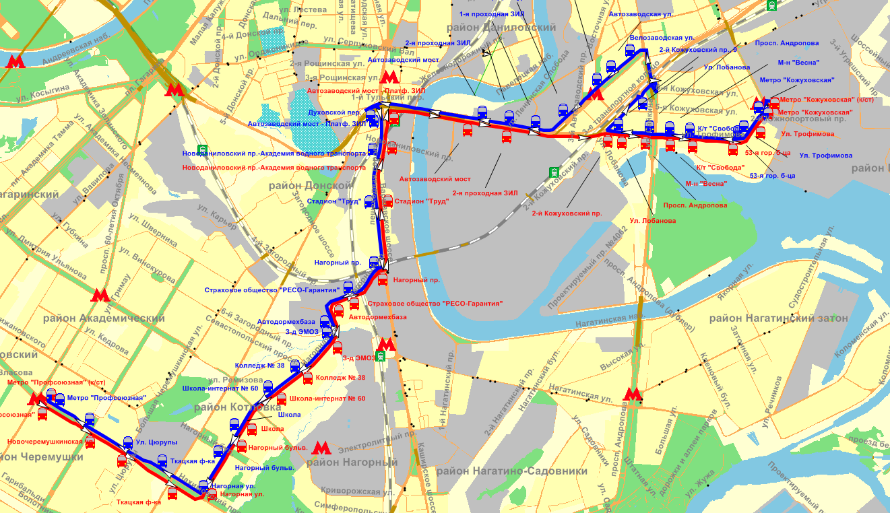
 |  | 1 | 10:30:00
 |  | 1 | 11:00:00
 |  | 1 | 11:30:00
 |  | 1 | 12:00:00
 |  | 1 | 12:30:00
 |  | 1 | 13:00:00
 |  | 1 | 13:30:00
 |  | 1 | 14:00:00
 |  | 1 | 14:30:00
 |  | 1 | 15:00:00
 |  | 1 | 15:30:00
 |  | 1 | 16:00:00
 |  | 1 | 16:30:00
 |  | 1 | 17:00:00
 |  | 1 | 17:30:00
 |  | 1 | 18:00:00
 |  | 1 | 18:30:00
 |  | 1 | 19:00:00
 |  | 1 | 19:30:00
 |  | 1 | 20:00:00
 |  | 1 | 20:30:00
 |  | 1 | 21:00:00
 |  | 1 | 21:30:00
 |  | 1 | 22:00:00
 |  | 1 | 22:30:00
 |  | 1 | 23:00:00
 |  | 1 | 23:30:00
 |  | 1 | 0:00:00
 |  | 1 | 0:30:00
 |  | 1 | 1:00:00
 |  | 1 | 1:30:00
 |  | 1 | 2:00:00
 |  | 1 | 2:30:00
 |  | Количество рейсов
...

